ピン情報まとめ
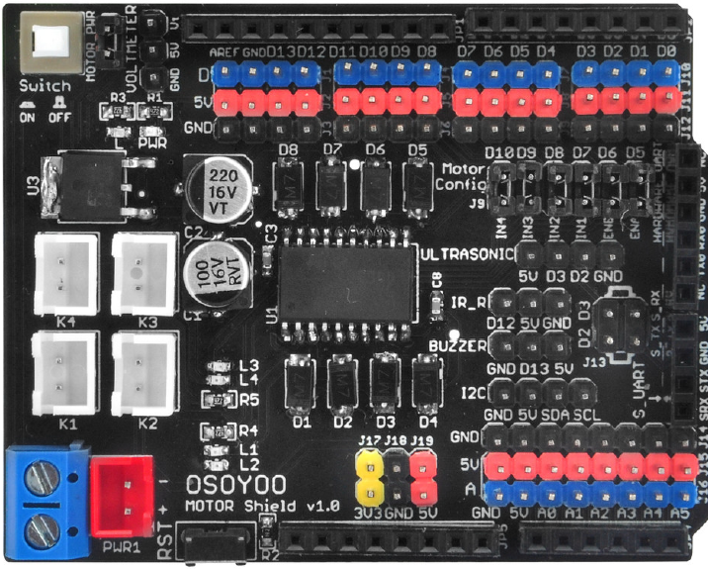
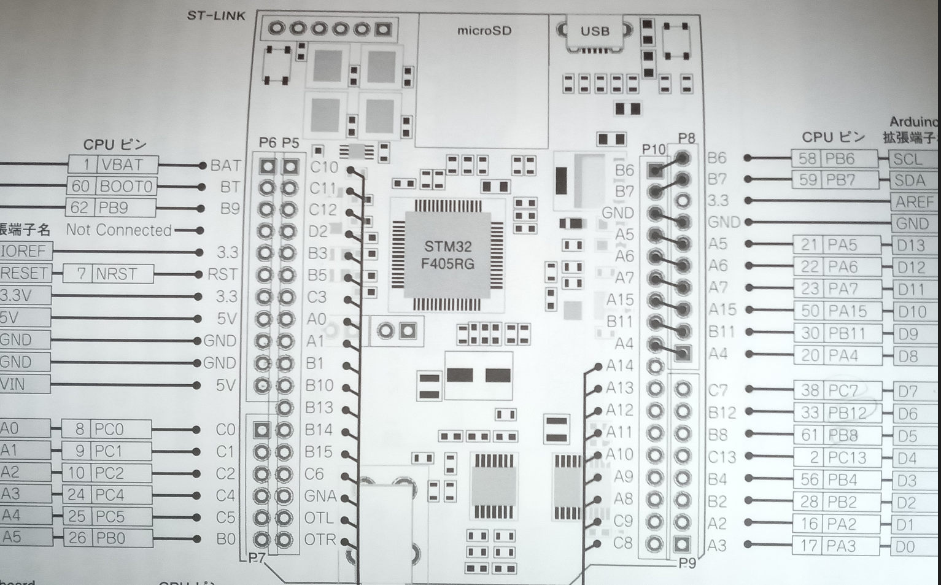

ピン情報 | Arduinoピン名 | STM32置き換えピン名 | STM32側の機能
IN1 jumper D7 | D7 | PC7 | GPIO_OUT
IN2 jumper D8 | D8 | PA4 | GPIO_OUT
IN1 jumper |  |  | 無し
IN2 jumper |  |  | 無し
ENA jumper D5 | D5 | PB8 | PWM_TIM4_CH3
ENB jumper D6 |  |  | 無し
Steer Servo D9 | D9 | PB11 | PWM_TIM2_CH4
SensorServo D11 | D11 | PA7 | PWM_TIM3_CH2
E_TX jumper |  | STM32のモジュールを使う | First Bee
E_RX jumper |  | STM32のモジュールを使う | First Bee
LFSensor_0 | A0 | PC0 | GPIO_IN
LFSensor_1 | A1 | PC1 | GPIO_IN
LFSensor_2 | A2 | PC2 | GPIO_IN
LFSensor_3 | A3 | PC4 | GPIO_IN
LFSensor_4 | A4 | PC5 | GPIO_IN
Echo_PIN 2 | D2 | PB2 | GPIO_IN
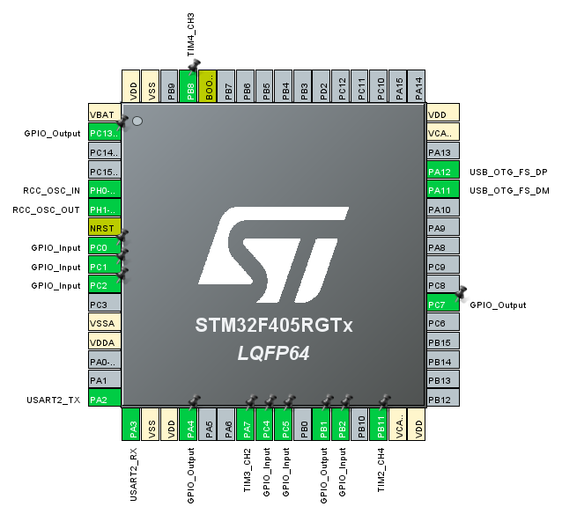
Trig_PIN 3 | D4 | PC13 | GPIO_OUT

 |  | PA11 | USB_FS
 |  | PA12 | USB_FS
 |  | PB1 | FirstBee reset
 |  | PA2 | FirstBee Uart2 tx
 |  | PA3 | FirstBee Uart2 rx

